상품제안서
레스쁘리 고급 텀블러세트 GGG 무릎담요+스탠리 고진공 슬림 보틀 | 상품코드: F24218

 |  |  |  |  |  |  | 02-412-0044 | www.easy1.co.kr
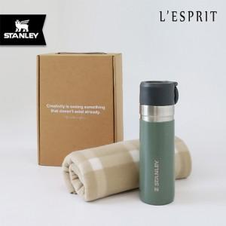

【상세/제작정보】 | <p><span style="font-size: 12pt;"><b>** 배송비- 한박스 15개 / 6000원별도</b></span></p><p>&nbsp;</p><p>&nbsp;</p>

【인쇄/포장옵션】 | 레이저, 자수, 스티커 / 포장지포장

【공급단가】 | 수량 | 50~ | 100~ | 500~ | 1,000~ | 2,000~
*VAT별도 | 단가 | 48,840원 | 48,020원 | 46,800원 | 45,990원 | 44,770원

【상품 URL】 | http://www.easy1.co.kr/src/goods_detail.php?gdno=24218

